1
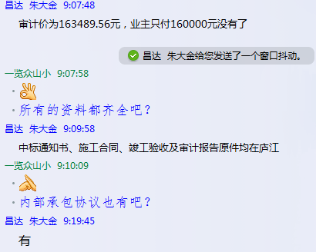
工程款支付证书 |  |  |  |  |  |  |  |  |  |  |  |  |  |  | 本次
工程名称 |  | 2017年无为县村级公益事业建设一事一议财政奖补项目牛埠镇新建村两个自然村水泥路工程 |  |  |  |  |  |  |  |  | ERP编号 | 7039 | 档案编号 | CD2017-028 | CD2017-028 | 27 | 7039 | 2017年无为县村级公益事业建设一事一议财政奖补项目牛埠镇新建村两个自然村水泥路工程 | 2017.4.24 | 160128.50 | 无为县 牛埠镇 | 芜湖公司王冬汉13855369629 | 张化庭13862345218张化庭改为潘爱平 | 中标通知书、内部 承包协议原件 | 抽签
合同金额 |  | 160,128.50 |  | 中标 日期 | 2017.4.24 |  | 已 供 工程资料 | 中标通知书、施工合同、竣工验收及审计报告原件 |  |  |  | 庐江 | 责任 单位 | 芜湖王冬汉13855369629 | CD2017-028 | 27 | 7039 | 2017年无为县村级公益事业建设一事一议财政奖补项目牛埠镇新建村两个自然村水泥路工程 | 2017.4.24 | 160128.50 | 无为县 牛埠镇 | 芜湖公司王冬汉13855369629 | 张化庭13862345218张化庭改为潘爱平 | 中标通知书、内部 承包协议原件 | 抽签
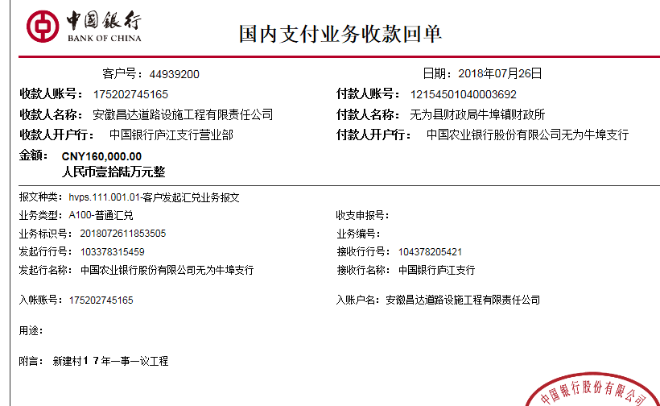
决算金额 |  | 163,489.56 |  | 竣工 日期 |  |  |  |  |  |  |  | 合肥 | 责任人 | 潘爱平 | 张化庭13862345218张化庭改为潘爱平
序号 | 工程款到账 |  |  | 开票情况 |  | 管理费 |  | 代缴税金 | 其他扣款 |  | 预留款 |  | 实际支付
 | 日期 | 账户 | 金额 | 日期 | 金额 | 比例 | 金额 | 金额 | 金额 | 备注 | 金额 | 备注 | 户名 | 金额
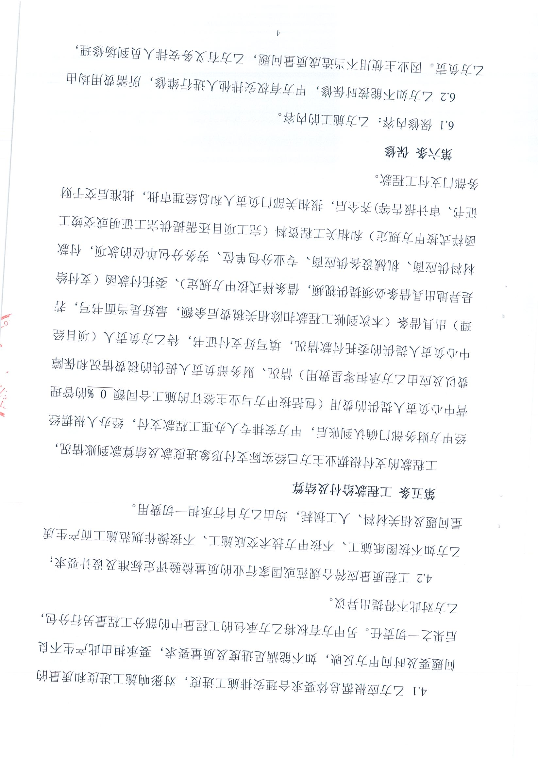
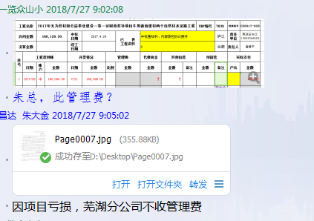
1 | 2018-07-26 | 中 | 160,000.00 | 2018-07-21 | 160,000.00 | 因项目亏损，芜湖分公司不收管理费 | 0.00 | 12,936.00 | 800.00 | 2018.4.28张居田参加项目推进会出场费500车费300； |  |  | 8材料 | 146,264.00

合计 |  | - | 160,000.00 | - | 160,000.00 | - | 0.00 | 12,936.00 | 800.00 | - | 0.00 | - | - | 146,264.00
本次结算 支付明细 |  | 应支付金额 |  | 146,264.00 |  |  |  | 实际支付金额 |  | 小写 | 0.00
 |  | 已支付金额 |  | 146,264.00 |  |  |  |  |  | 大写 | 零元整
申请部门 意见 |  |  |  |  |  |  |  | 项目管理 意见 |  | 何总、朱总已同意支付（附表背面截图）。
财务初审 意见 |  |  |  |  |  |  |  | 财务审核 意见
质安初审 意见 |  |  |  |  |  |  |  | 质安稽查 意见
总经理审批 |  |  |  |  |  |  |  | 董事长审批

